Social protection
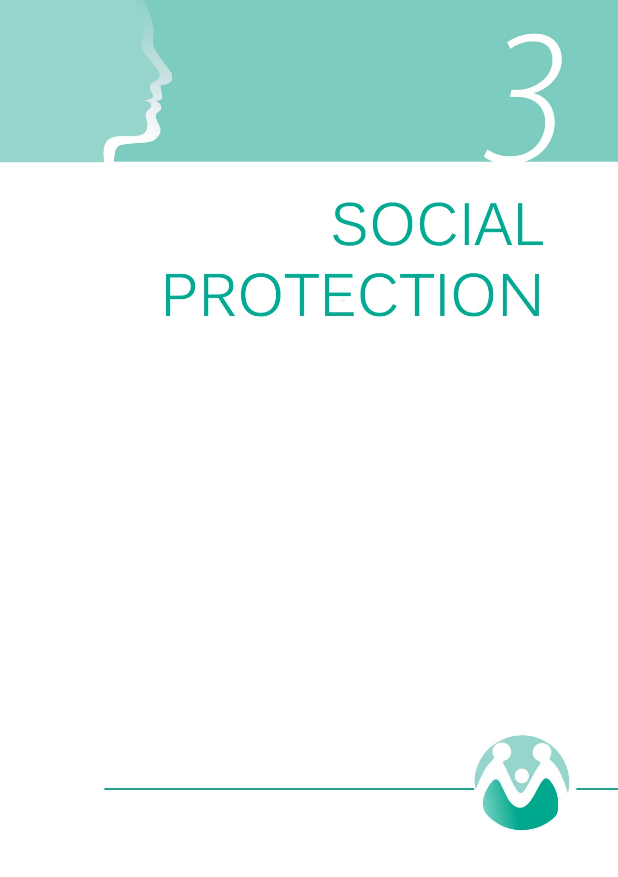

1gr
Деца корисници на активној евиденцији центара за социјални рад, према старости и полу, 2019. (%)

 |  |  |  |  | %
 |  | Дечаци | Девојчице |  | Дечаци | Девојчице
 | 0–2 године | 9302 | 8763 | 0–2 | 10.9 | 11.3
 | 3–5 | 13412 | 13203 | 3–5 | 15.7 | 17.0
 | 6–14 | 40922 | 37574 | 6–14 | 47.9 | 48.4
 | 15–17 | 21838 | 18092 | 15–17 | 25.6 | 23.3
 |  | 85474 | 77632 |  | 100 | 100

Извор: Републички завод за социјалну заштиту.

Children beneficiaries on active records of the centres for social work, by age and sex, 2019 (%)

 |  |  |  |  | %
 |  | Boys | Girls |  | Boys | Girls
 | 0–2 године | 9302 | 8763 | 0–2 | 10.9 | 11.3
 | 3–5 | 13412 | 13203 | 3–5 | 15.7 | 17.0
 | 6–14 | 40922 | 37574 | 6–14 | 47.9 | 48.4
 | 15–17 | 21838 | 18092 | 15–17 | 25.6 | 23.3
 |  | 85474 | 77632 |  | 100 | 100

 | 0 | 0 | 0 | 0 | 0 | 0 | 0 | 0

Source: Republic Institute for Social Protection.

2gr
 | Жене | Мушкарци | Корисници установа социјалне заштите према врсти установе и полу, 2019. (%)
Заводи за васпитање деце и младих | 13.0 | 87
Домови за децу и младе који претежно смештају децу са сметњама у развоју | 41 | 59
Домови за децу и младе који претежно смештају децу без родитељског старања | 47 | 53
Домови за одрасле и старије са сензорним, телесним, интелектуалним и менталним тешкоћама | 48 | 52
Домови за одрасле и старије 1 | 64.7 | 35

 |  |  | 1 У домовима за одрасле и старије приказани су збирно домови у јавном сектору, и у општем (приватном) сектору који имају лиценцу за рад добијену од Министарства за рад, запошљавање, борачка и социјална питања.
 |  |  | Извор: Републички завод за социјалну заштиту.

 | Women | Men | Beneficiaries of social welfare institutions, by type of institution and sex, 2019 (%)
Institutes for education of children and youth | 13.0 | 87
Homes for children and youth which mostly accomodate children with disabilities | 41 | 59
Homes for children and youth which mainly accommodate children without parental care | 47 | 53
Homes for adults and elderly with sensory, physical, intellectual or mental disabilities | 48 | 52
Homes for adults and elderly 1 | 64.7 | 35

 |  |  | 1 Homes for adults and the elderly show collectively homes in the public sector, and in the general (private) sector that has a license for work obtained by the Ministry of Labor, Employment, Veterans and Social Affairs.
 |  |  | Source: Republic Institute for Social Protection.

3gr
2019 | Жене | Мушкарци | Особе са инвалидитетом на евиденцији центара за социјални рад, према старости и полу, 2019. (%)
0–17 година | 4273 | 6025
18–25 | 2314 | 2963
26–64 | 15062 | 17034
65+ | 13732 | 8898
Укупно | 35381 | 34920

% | Мушкарци | Жене
0–17 година | 17 | 12
18–25 | 8 | 7
26–64 | 49 | 43
65+ | 25 | 39
Укупно | 100 | 100

 |  |  | Извор: Републички завод за социјалну заштиту.

2019 | Men | Women | Persons with disabilities on records of the centres for social work, by age and sex, 2019 (%)
0–17 years | 4273 | 6025
18–25 | 2314 | 2963
26–64 | 15062 | 17034
65+ | 13732 | 8898
Total | 35381 | 34920

% | Men | Women
0–17 years | 17 | 12
18–25 | 8 | 7
26–64 | 49 | 43
65+ | 25 | 39
Total | 100 | 100

 |  |  | Source: Republic Institute for Social Protection.

